price
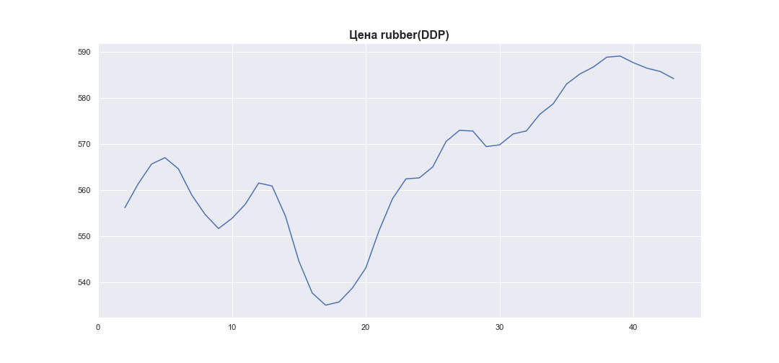
 | MWP_PRICE_EUR_EU_MA
0
1
2 | 556.13
3 | 561.34
4 | 565.64
5 | 567.01
6 | 564.6
7 | 558.9
8 | 554.67
9 | 551.62
10 | 553.81
11 | 556.89
12 | 561.51
13 | 560.86
14 | 554.33
15 | 544.57
16 | 537.61
17 | 534.97
18 | 535.65
19 | 538.69
20 | 543.04
21 | 551.22
22 | 558.11
23 | 562.41
24 | 562.62
25 | 565
26 | 570.54
27 | 572.96
28 | 572.8
29 | 569.42
30 | 569.81
31 | 572.15
32 | 572.84
33 | 576.44
34 | 578.71
35 | 583.01
36 | 585.21
37 | 586.71
38 | 588.84
39 | 589.1
40 | 587.64
41 | 586.46
42 | 585.74
43 | 584.19

